Chi tiết địa chất
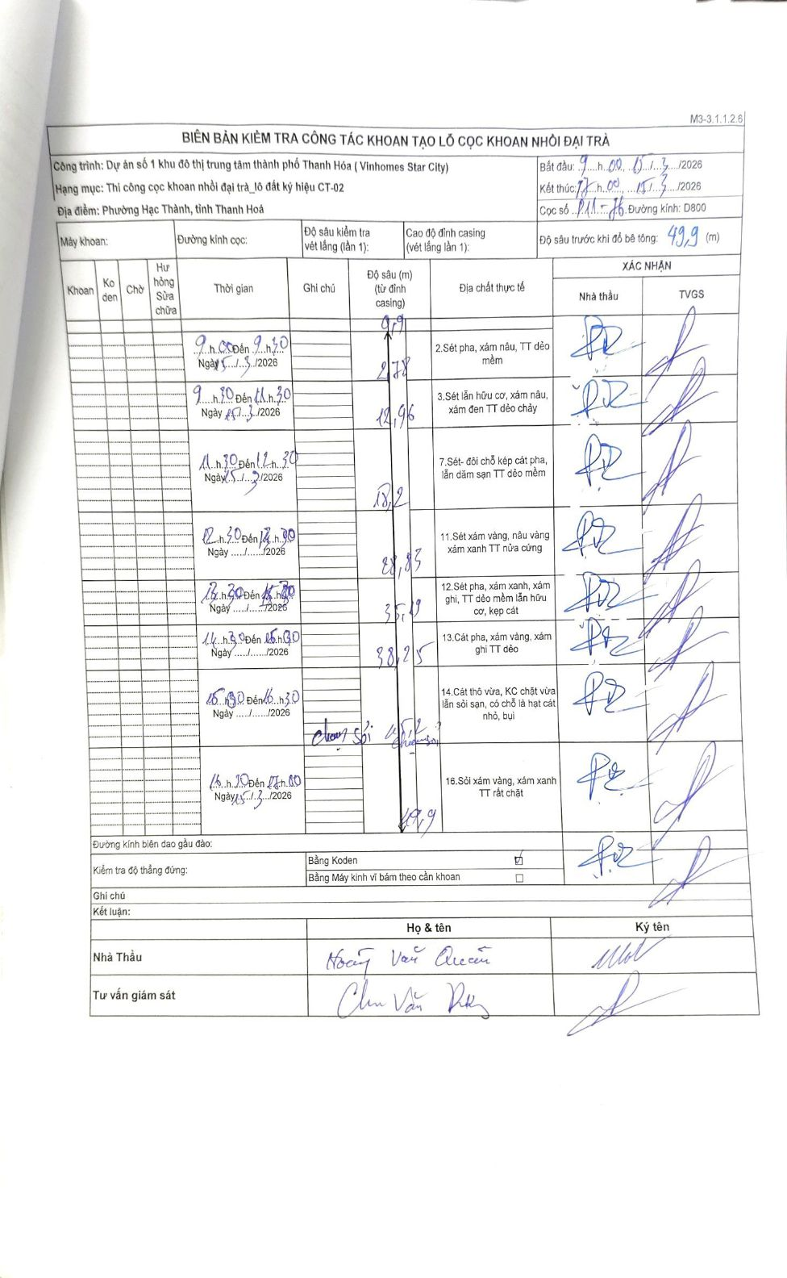
Dự án | Dự án số 1 khu đô thị trung tâm thành phố Thanh Hóa (Vinhomes Star City)
Hạng mục | Thi công cọc khoan nhồi đại trà_lô đất ký hiệu CT-02
Tên bộ phận | Phường Hạc Thành, tỉnh Thanh Hoá
Số hiệu cọc | P11-76
Biên bản số
Đường kính | D800
Bắt đầu thi công | 09:00 15/03/2026
Kết thúc thi công | 17:00 15/03/2026

Địa chất TT | Đường kính | Mô tả lớp thiết kế | Từ (h) | Đến (h) | Cao độ từ | Cao độ đến | T.Gian (h) | Dài (m) | V (m/h) | Ghi chú
1 | D800 | Sét pha, xám nâu, TT dẻo mềm | 09:00 15/03/2026 | 09:20 15/03/2026 | -0.9 | -2.78 | 0.33 | 1.88 | 5.64
2 | D800 | Sét lẫn hữu cơ, xám nâu, xám đen TT dẻo chảy | 09:20 15/03/2026 | 11:30 15/03/2026 | -2.78 | -12.96 | 2.17 | 10.18 | 4.7
3 | D800 | Sét- đôi chỗ kẹp cát pha, lẫn dăm sạn TT dẻo mềm | 11:30 15/03/2026 | 12:30 15/03/2026 | -12.96 | -18.2 | 1 | 5.24 | 5.24
4 | D800 | Sét xám vàng, nâu vàng xám xanh TT nửa cứng | 12:30 15/03/2026 | 13:20 15/03/2026 | -18.2 | -28.83 | 0.83 | 10.63 | 12.76
5 | D800 | Sét pha, xám xanh, xám ghi, TT dẻo mềm lẫn hữu cơ, kẹp cát | 13:20 15/03/2026 | 14:30 15/03/2026 | -28.83 | -35.19 | 1.17 | 6.36 | 5.45
6 | D800 | Cát pha, xám vàng, xám ghi TT dẻo | 14:30 15/03/2026 | 15:30 15/03/2026 | -35.19 | -38.25 | 1 | 3.06 | 3.06
7 | D800 | Cát thô vừa, KC chặt vừa lẫn sỏi sạn, có chỗ là hạt cát nhỏ, bụi | 15:30 15/03/2026 | 16:30 15/03/2026 | -38.25 | -45.2 | 1 | 6.95 | 6.95 | Chạm sỏi 45,2
8 | D800 | Sỏi xám vàng, xám xanh TT rất chặt | 16:30 15/03/2026 | 17:00 15/03/2026 | -45.2 | -49.9 | 0.5 | 4.7 | 9.4

ẢNH BIÊN BẢN GỐC

